Sheet1
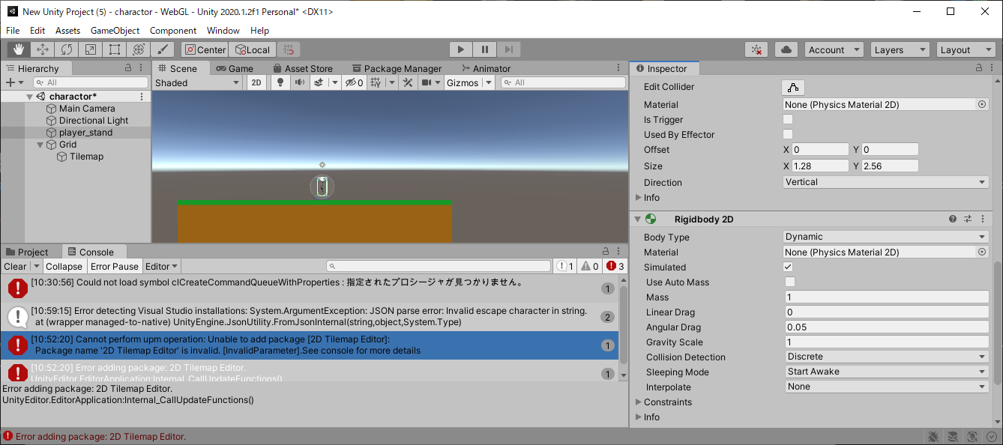
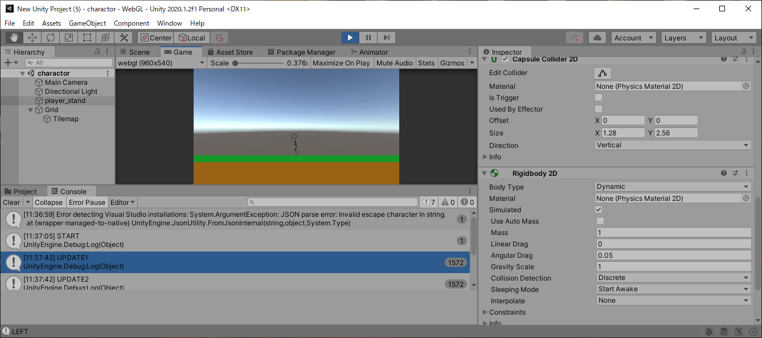
課題内容：勤務先使用環境学習
 | 9：00～12：00 | Unityでプログラミングをやってみよう【C#基本】(プログラミング作成・動作理解)
 | 12：00～13：00 | 昼食
 | 13：00～15：00 | Unityでプログラミングをやってみよう【C#基本】(プログラミング作成・動作理解)
 | 15：00～16：30 | ゲーム開発ができるようになる基礎知識まとめ(資料まとめ)
 | 16：30～17：00 | 本日のまとめ／明日の課題準備
 | 17：00～18：00 | 社員総会

 | 1．Unityでプログラミングをやってみよう【C#基本】
 | https://dkrevel.com/makegame-beginner/program-beginner/

 | 上記URL内容を確認しながらプログラムの作成を行いました。

 | Unityでプログラミングをやってみよう【C#基本】

 | Unity 2Dアクションの作り方【ステージ作成】

 | タイルマップを作成しよう

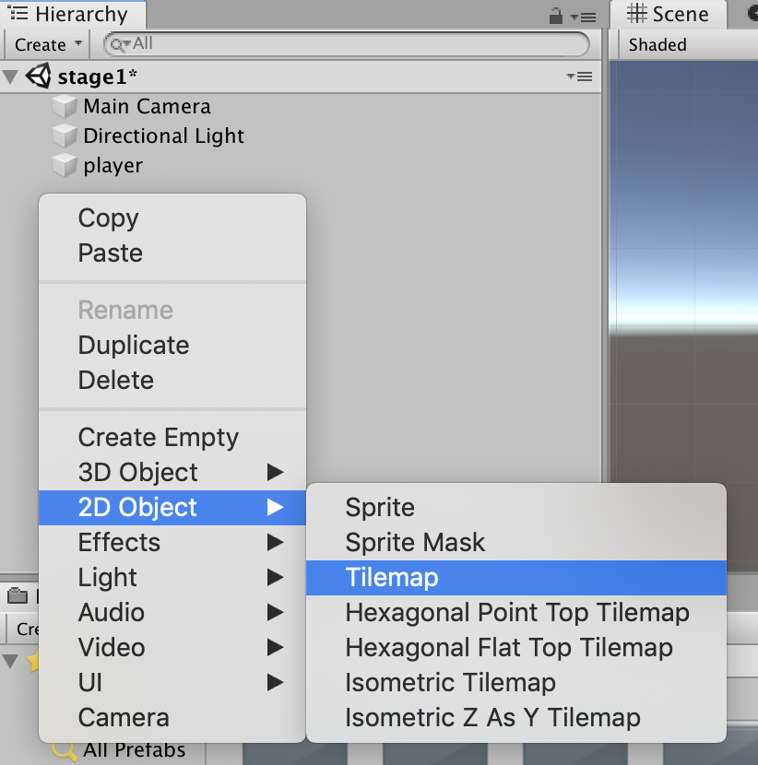

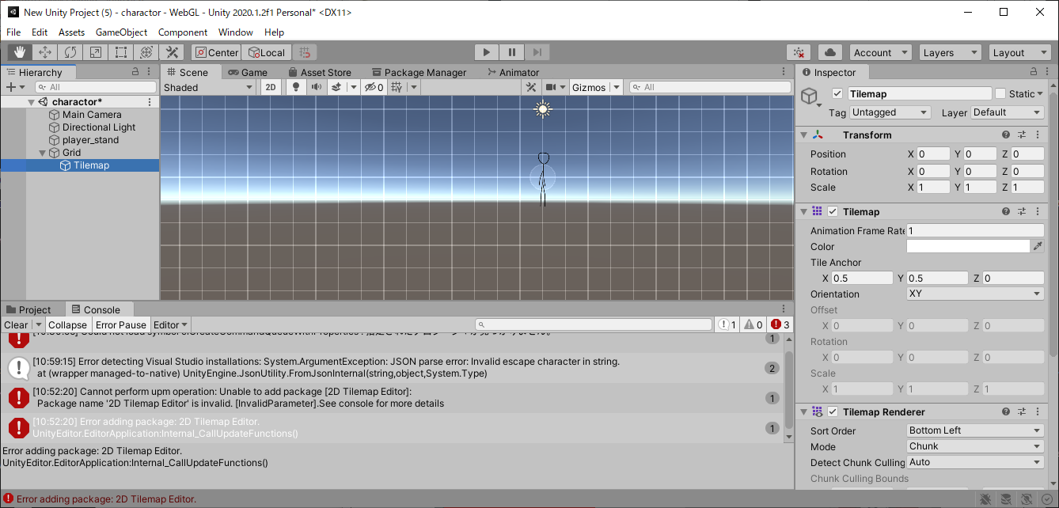

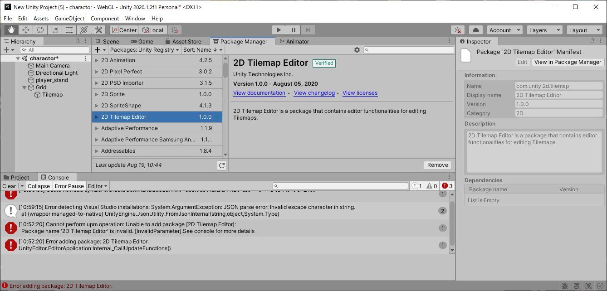

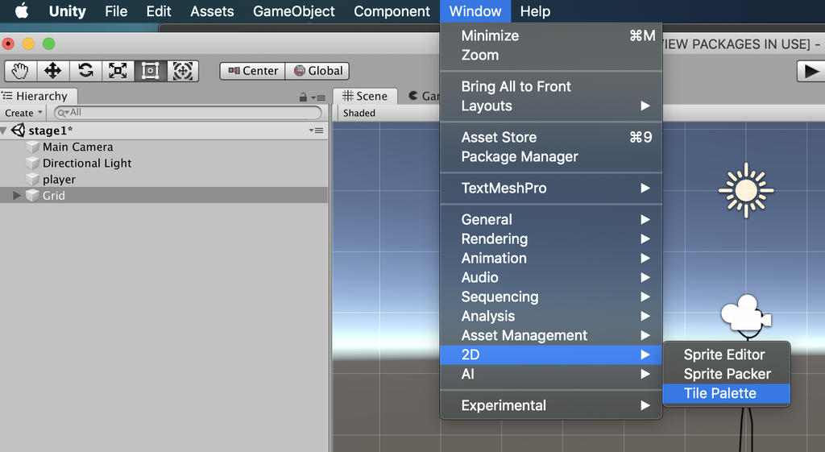

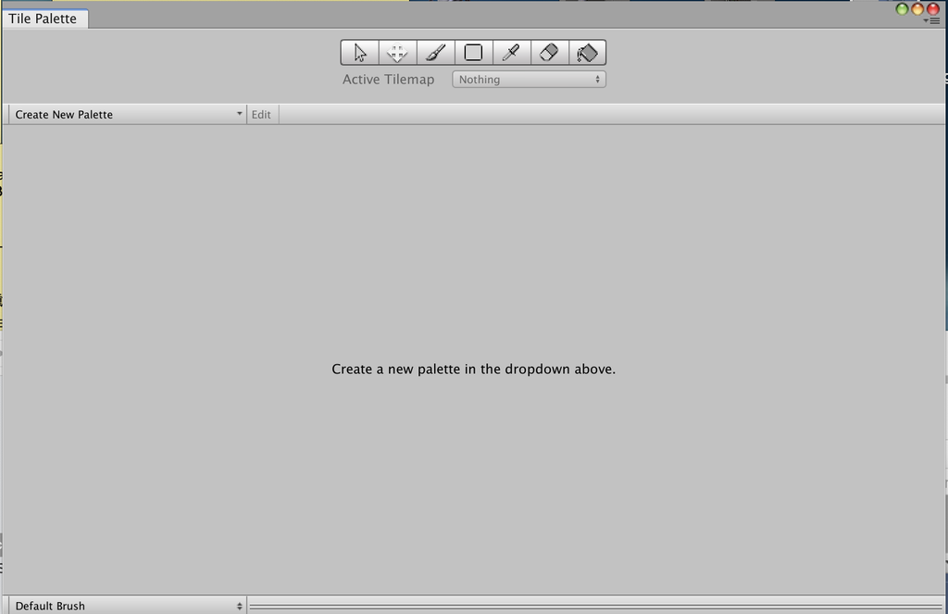

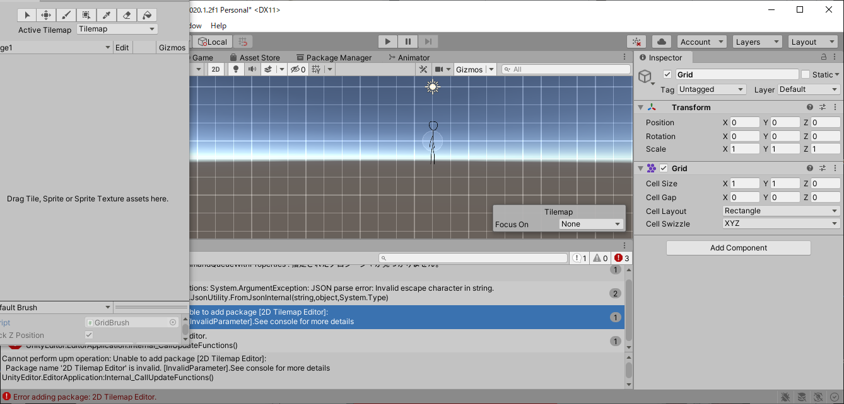

 | タイルマップを作成しよう

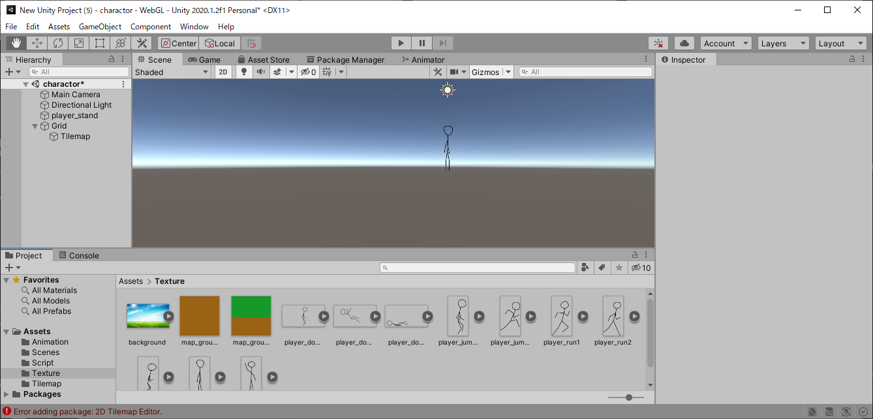

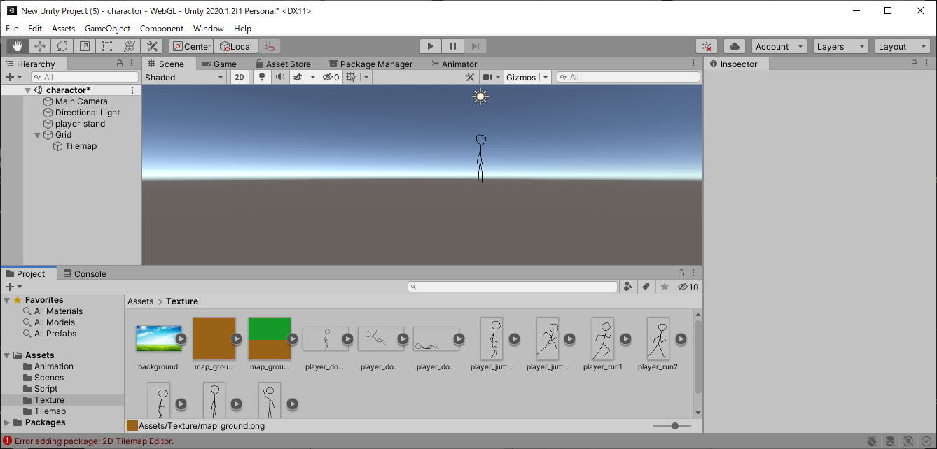

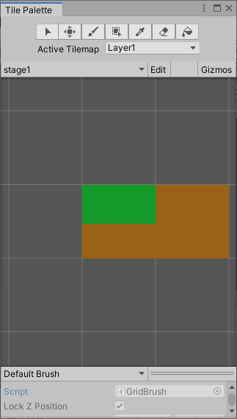

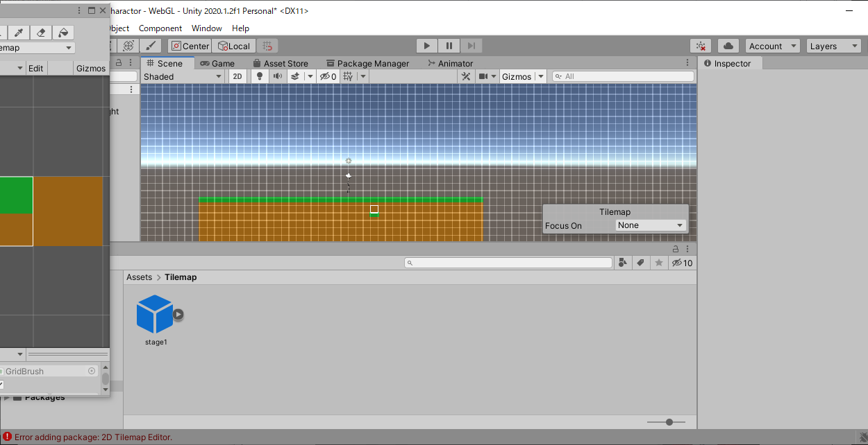

 | 当たり判定をつけよう
 | Tilemap Collider 2D

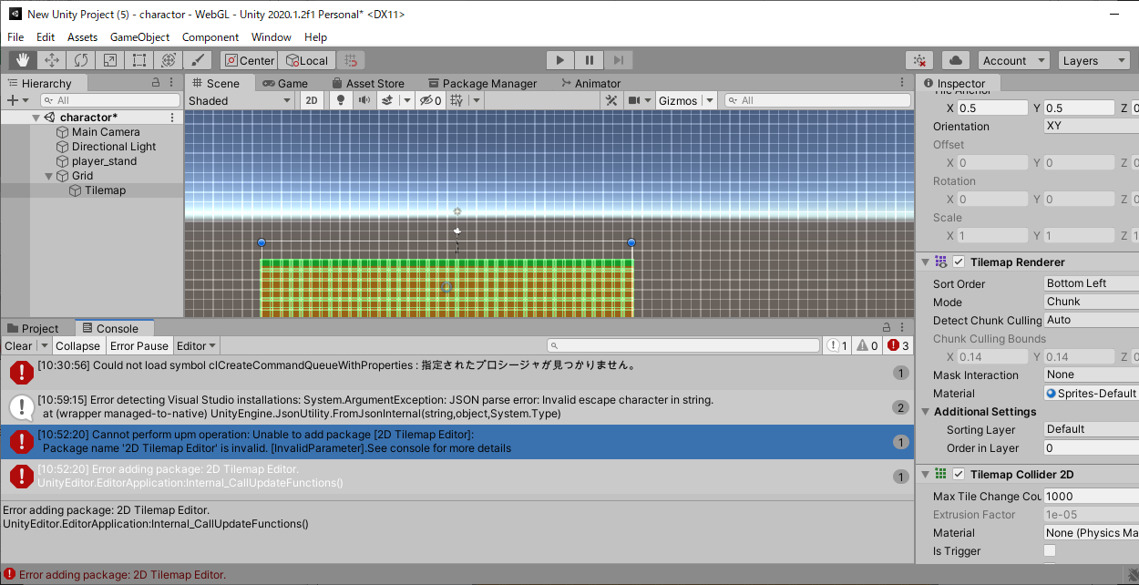

 | プレイヤーにも当たり判定をつけよう

 | 当たり判定の設定

 | AddComponentでCapsule Collider 2D

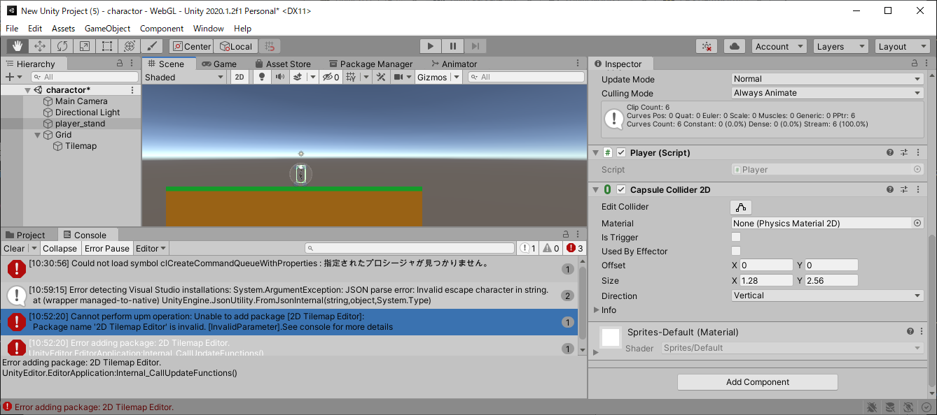

 | 物理演算をキャラクターに当てはめる

 | Rigidbody2D

